Sonntag
Belegungsplan 2025/ 26 |  |  | 31.08.26-06.09.26
 | Sonntag |  |  | 06.09.
ZEIT | Platz 1 | Platz 2 | Platz 3 | Platz 4 | Infos
8.00
8.30
9.00
9.30
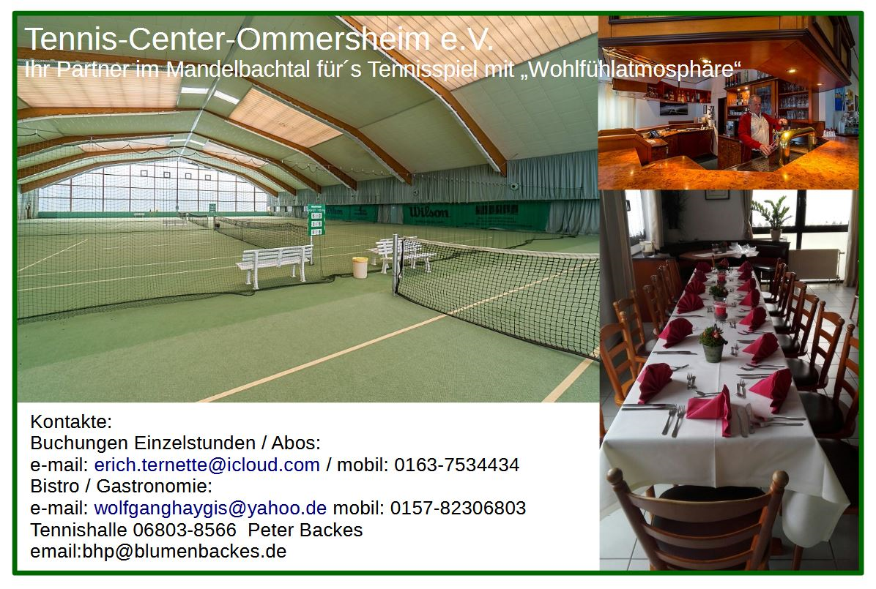
10.00
10.30
11.00
11.30
12.00
12.30
13.00
13.30
14.00
14.30
15.00
15.30
16.00
16.30
17.00
17.30
18.00
18.30
19.00
19.30
20.00
20.30
21.00
21.30
22.00

